상품제안서
쿠비녹스 더블 트레이 2종 | 상품코드: S25342

 |  |  |  |  |  |  | 02-713-8555 | www.synergygift.co.kr
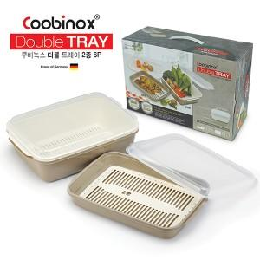 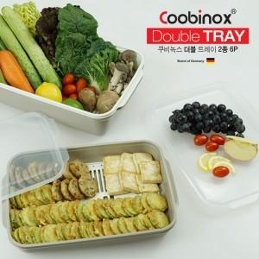

【상세/제작정보】 | 1. 전, 생선, 나물 등을 보관하거나 각종 식재료를 세척할 때 용이한 다용도 채반입니다.<div>2. 주방선반 혹은 냉장고를 정리할 때 용이하고 공간활용도가 좋습니다.</div><div>3. 뚜껑은 쟁반으로 활용 가능하며 미니 다과상으로 좋습니다.</div><div>4. 3.7리터와 6.5리터의 넉넉한 사이즈로 명절 음식 보관에 좋습니다.</div>5. 웨이브 구조로 설계된 바닥은 냉동된 내용물을 쉽게 떼어낼 수 있습니다.​

【인쇄/포장옵션】 | 스티커 / 포장불가능

【공급단가】 | 수량 | 50~ | 100~ | 500~ | 1,000~ | 2,000~
*VAT별도 | 단가 | 10,050원 | 9,710원 | 9,380원 | 9,040원 | 8,710원

【상품 URL】 | https://www.synergygift.co.kr:443/src/goods_detail.php?gdno=25342

